p1
 |  | VÝVOJ POČTU ZAMĚSTNANCŮ - SYSTEMIZOVANÝCH MÍST (SM) NA ÚP ĆR OD JEHO VZNIKU

Období >>>> | PROSINEC 2010 | DUBEN 2011 | SRPEN 2011 | ŘÍJEN 2011 | PROSINEC 2011 | LEDEN 2012 | DUBEN 2012 | LEDEN 2013 | BŘEZEN 2013 | DUBEN 2013 | ČERVEN 2013 | SRPEN 2013 | ZÁŘÍ 2013 | ŘÍJEN 2013 | LEDEN 2014 | ČERVENEC 2014 | LEDEN 2015 | DUBEN 2015 | DUBEN 2015 | LEDEN 2016

STAV - POČET SM | 8136 | 8136 | 7136 | 6951 | 6237 | 8190 | 8329 | 8382 | 8472 | 8532 | 8676 | 8692 | 9011 | 9020 | 9407 | 10007 | 9937 | 9927 | 10227 | 10408
bez ESF
CELKEM |  | výchozí stav
 | zajišťováno 77 samostatnými ÚP |  | 1. vlna propouštění = zrušení 1000 SM. | 2. vlna propouštění = zrušení 185 SM | 3. vlna propouštění = zrušení 714 SM | příchod agend Hmotné nouze a zaměstnanců z obcí v počtu 1953 SM z počtu 3642 pracovníků vykonávající agendu HN na obcích - 1689 | mimořádné navýšení o 150 + 49 inspektorů kvality | 3 SM převod z MPSV navýšení 50 SM (pěstounská péče) | 90 SM (jedná se o dočasná SM) | 60 SM (jedná se o dočasná SM) - - posílení NSD + EKO | 144 SM (NA PĚSTOUNY) POSÍLENÍ KrP 126 | 16 SM PŘEVOD MPSV | 319 SM POSÍLENÍ KrP | 9 SM PŘEVOD MPSV | 6 SM PŘEVOD MPSV 381 SM POSÍLENÍ KrP | 600 SM POSÍLENÍ NSD | 20 SM SNÍŽENÍ SM (POKYN MPSV) "ZoSS" 50 SM SNÍŽENÍ SM (PŘEVOD IPSS NA MPSV) | 10 SM SNÍŽENÍ SM NA GŘ (POKYN MPSV) PŘEVOD METODIKY "Z A NSD" NA MPSV | 300 SM POSÍLENÍ NSD | 24 SM POSÍLENÍ (CALL CENTRUM) 157 SM POSÍLENÍ (KA08)
ZDŮVODNĚNÍ ZMĚNY POČTU

Shrnutí >>>> |  | Vyjde-li se z vychozího počtu 8136 SM (před 4/2011) a připočte-li se k tomu "pouze" agenda HN převzatá z obcí za 3642 pracovníků, odpovídalo by to pořebě cca 11 778 SM na ÚP pro zpracování všech agend (SSP, ZAM, HN, atd…. atd). Z toho plyne, že současný stav 10408 SM je o 11,63 % nižší než je optimální stav!
duben 2011 | 8136 | 8136
květen 2011 | 7136 | 8136
červen 2011 | 6951 | 8136
září 2011 | 6237 | 8136
leden 2012 | 8190 | 11778
duben 2012 | 8329 | 11778
leden 2013 | 8382 | 11778
březen 2013 | 8472 | 11778
duben 2013 | 8532 | 11778
červen 2013 | 8676 | 11778
srpen 2013 | 8692 | 11778
září 2013 | 9011 | 11778
říjen 2013 | 9020 | 11778
leden 2014 | 9407 | 11778
červenec 2014 | 10007 | 11778
leden 2015 | 9937 | 11778
duben 2015 | 9927 | 11778
duben 2015 | 10227 | 11778
leden 2016 | 10408 | 11778

 | duben 2011 | květen 2011 | červen 2011 | září 2011 | leden 2012 | duben 2012 | leden 2013 | březen 2013 | duben 2013 | červen 2013 | srpen 2013 | září 2013 | říjen 2013 | leden 2014 | červenec 2014 | leden 2015 | duben 2015 | duben 2015 | leden 2016
realita | 8136 | 7136 | 6951 | 6237 | 8190 | 8329 | 8382 | 8472 | 8532 | 8676 | 8692 | 9011 | 9020 | 9407 | 10007 | 9937 | 9927 | 10227 | 10408
potřeba | 8136 | 8136 | 8136 | 8136 | 11778 | 11778 | 11778 | 11778 | 11778 | 11778 | 11778 | 11778 | 11778 | 11778 | 11778 | 11778 | 11778 | 11778 | 11778

p3a
Podíl uchazečů o zaměstnání na obyvatelstvu 15-64 (v %)
Kraj | 2014 |  |  |  |  |  |  |  |  |  |  |  | 2015 |  |  |  |  |  |  |  |  |  |  |  | průměr rok1)
 | 1 | 2 | 3 | 4 | 5 | 6 | 7 | 8 | 9 | 10 | 11 | 12 | 1 | 2 | 3 | 4 | 5 | 6 | 7 | 8 | 9 | 10 | 11 | 12 | 2014 | 2015 | rozdíl
Praha | 5.4 | 5.4 | 5.4 | 5.4 | 5.3 | 5.3 | 5.4 | 5.3 | 5.2 | 5.1 | 5.0 | 5.0 | 5.1 | 5.1 | 5.0 | 4.8 | 4.6 | 4.5 | 4.6 | 4.6 | 4.4 | 4.3 | 4.2 | 4.2 | 5.3 | 4.6 | -0.6
Středočeský kraj | 7.3 | 7.3 | 7.1 | 6.8 | 6.5 | 6.4 | 6.4 | 6.4 | 6.3 | 6.2 | 6.1 | 6.4 | 6.5 | 6.4 | 6.1 | 5.8 | 5.6 | 5.4 | 5.5 | 5.5 | 5.3 | 5.2 | 5.2 | 5.4 | 6.6 | 5.7 | -0.9
Jihočeský kraj | 7.9 | 7.8 | 7.4 | 6.8 | 6.3 | 6.0 | 5.9 | 5.8 | 5.6 | 5.5 | 5.6 | 6.2 | 6.7 | 6.6 | 6.0 | 5.3 | 4.8 | 4.6 | 4.6 | 4.5 | 4.3 | 4.3 | 4.5 | 5.1 | 6.4 | 5.2 | -1.3
Plzeňský kraj | 6.9 | 6.8 | 6.4 | 5.9 | 5.6 | 5.5 | 5.6 | 5.6 | 5.4 | 5.3 | 5.3 | 5.7 | 5.9 | 5.7 | 5.3 | 4.9 | 4.6 | 4.5 | 4.6 | 4.6 | 4.4 | 4.2 | 4.3 | 4.6 | 5.9 | 4.9 | -1.0
Karlovarský kraj | 9.7 | 9.5 | 9.2 | 8.6 | 8.2 | 8.0 | 8.2 | 8.1 | 8.1 | 7.9 | 8.0 | 8.2 | 8.4 | 8.2 | 7.9 | 7.5 | 7.2 | 7.0 | 6.9 | 6.8 | 6.6 | 6.7 | 6.8 | 7.1 | 8.5 | 7.3 | -1.2
Ústecký kraj | 11.9 | 11.9 | 11.7 | 11.3 | 11.0 | 10.8 | 10.8 | 10.7 | 10.6 | 10.5 | 10.4 | 10.7 | 10.9 | 10.7 | 10.4 | 10.0 | 9.7 | 9.4 | 9.4 | 9.2 | 9.0 | 8.8 | 8.8 | 8.9 | 11.1 | 9.7 | -1.4
Liberecký kraj | 8.8 | 8.9 | 8.8 | 8.4 | 8.1 | 7.9 | 7.9 | 7.8 | 7.7 | 7.5 | 7.5 | 7.7 | 7.8 | 7.6 | 7.4 | 7.1 | 6.7 | 6.4 | 6.5 | 6.5 | 6.3 | 6.1 | 6.1 | 6.4 | 8.1 | 6.8 | -1.3
Královéhradecký kraj | 7.7 | 7.7 | 7.4 | 6.9 | 6.5 | 6.3 | 6.3 | 6.2 | 6.2 | 5.9 | 5.9 | 6.4 | 6.4 | 6.2 | 5.9 | 5.4 | 5.0 | 4.8 | 4.9 | 4.9 | 4.7 | 4.5 | 4.6 | 5.0 | 6.7 | 5.3 | -1.4
Pardubický kraj | 8.1 | 7.9 | 7.7 | 6.9 | 6.3 | 6.1 | 6.2 | 6.1 | 5.9 | 5.7 | 5.8 | 6.2 | 6.5 | 6.4 | 5.9 | 5.3 | 4.8 | 4.6 | 4.9 | 4.9 | 4.6 | 4.5 | 4.6 | 5.1 | 6.6 | 5.2 | -1.4
Vysočina | 8.6 | 8.5 | 8.0 | 7.2 | 6.7 | 6.5 | 6.7 | 6.7 | 6.5 | 6.4 | 6.5 | 7.4 | 7.6 | 7.5 | 7.0 | 6.2 | 5.8 | 5.6 | 5.8 | 5.7 | 5.6 | 5.4 | 5.5 | 6.2 | 7.2 | 6.2 | -1.0
Jihomoravský kraj | 9.4 | 9.3 | 9.1 | 8.5 | 8.2 | 8.0 | 8.1 | 8.0 | 7.9 | 7.7 | 7.7 | 8.2 | 8.4 | 8.3 | 7.9 | 7.4 | 7.0 | 6.8 | 6.9 | 6.9 | 6.6 | 6.5 | 6.6 | 7.0 | 8.4 | 7.2 | -1.1
Olomoucký kraj | 10.5 | 10.5 | 10.1 | 9.3 | 8.8 | 8.5 | 8.6 | 8.5 | 8.3 | 8.2 | 8.2 | 8.8 | 9.2 | 9.0 | 8.5 | 7.7 | 7.2 | 6.8 | 6.9 | 6.8 | 6.6 | 6.3 | 6.4 | 7.0 | 9.1 | 7.4 | -1.6
Zlínský kraj | 8.7 | 8.7 | 8.3 | 7.7 | 7.3 | 7.1 | 7.2 | 7.1 | 6.9 | 6.8 | 6.8 | 7.4 | 7.6 | 7.4 | 7.1 | 6.5 | 6.1 | 5.8 | 5.9 | 5.9 | 5.6 | 5.4 | 5.6 | 6.0 | 7.5 | 6.3 | -1.2
Moravskoslezský kraj | 10.9 | 10.9 | 10.7 | 10.3 | 10.0 | 9.8 | 9.9 | 9.8 | 9.7 | 9.5 | 9.4 | 9.8 | 10.0 | 9.8 | 9.6 | 9.1 | 8.8 | 8.6 | 8.6 | 8.5 | 8.3 | 8.2 | 8.2 | 8.6 | 10.1 | 8.9 | -1.2
Celkem ČR | 8.6 | 8.6 | 8.3 | 7.9 | 7.5 | 7.4 | 7.4 | 7.4 | 7.3 | 7.1 | 7.1 | 7.5 | 7.7 | 7.5 | 7.2 | 6.7 | 6.4 | 6.2 | 6.3 | 6.2 | 6.0 | 5.9 | 5.9 | 6.2 | 7.7 | 6.6 | -1.1
1)počítáno z nezaokrouhlených hodnot

Počet uchazečů o zaměstnání (v tis.)
Kraj | 2014 |  |  |  |  |  |  |  |  |  |  |  | 2015 |  |  |  |  |  |  |  |  |  |  |  | průměr 1)
 | 1 | 2 | 3 | 4 | 5 | 6 | 7 | 8 | 9 | 10 | 11 | 12 | 1 | 2 | 3 | 4 | 5 | 6 | 7 | 8 | 9 | 10 | 11 | 12 | 2014 | 2015 | rozdíl
Praha | 46.8 | 46.9 | 46.8 | 46.3 | 45.9 | 45.5 | 46.4 | 46.0 | 45.0 | 44.3 | 43.6 | 43.5 | 44.0 | 43.9 | 43.1 | 42.0 | 40.7 | 39.8 | 40.7 | 40.4 | 39.2 | 37.9 | 37.1 | 37.2 | 45.6 | 40.8 | -4.9
Středočeský kraj | 65.0 | 65.1 | 63.3 | 60.2 | 57.9 | 56.7 | 57.5 | 57.1 | 56.6 | 55.4 | 54.8 | 56.7 | 58.2 | 57.3 | 55.1 | 52.1 | 49.8 | 48.6 | 49.2 | 48.6 | 47.9 | 46.5 | 46.6 | 48.1 | 59.1 | 51.0 | -8.1
Jihočeský kraj | 35.1 | 34.7 | 32.7 | 30.1 | 27.9 | 26.7 | 26.4 | 25.8 | 25.2 | 24.9 | 25.2 | 27.6 | 29.7 | 29.4 | 27.0 | 24.0 | 21.7 | 20.7 | 20.8 | 20.4 | 19.7 | 19.4 | 20.1 | 22.6 | 28.7 | 23.2 | -5.5
Plzeňský kraj | 27.6 | 27.0 | 25.5 | 23.6 | 22.4 | 21.8 | 22.3 | 22.2 | 21.8 | 21.1 | 21.2 | 22.6 | 23.4 | 22.7 | 21.2 | 19.7 | 18.7 | 18.2 | 18.6 | 18.4 | 17.7 | 17.1 | 17.3 | 18.6 | 23.4 | 19.5 | -3.9
Karlovarský kraj | 20.3 | 20.0 | 19.3 | 18.3 | 17.4 | 17.0 | 17.3 | 17.1 | 17.1 | 16.9 | 16.9 | 17.3 | 17.8 | 17.4 | 16.8 | 16.1 | 15.4 | 14.9 | 14.7 | 14.5 | 14.3 | 14.3 | 14.5 | 14.9 | 18.0 | 15.6 | -2.4
Ústecký kraj | 68.4 | 68.0 | 67.0 | 64.8 | 63.0 | 61.8 | 61.7 | 60.8 | 60.7 | 60.0 | 59.7 | 60.8 | 62.1 | 61.3 | 59.6 | 56.9 | 55.1 | 53.7 | 53.4 | 52.5 | 51.8 | 50.7 | 50.2 | 50.8 | 63.3 | 55.3 | -8.0
Liberecký kraj | 27.1 | 27.0 | 26.7 | 25.6 | 24.6 | 24.0 | 24.1 | 23.8 | 23.6 | 23.0 | 22.8 | 23.5 | 23.8 | 23.4 | 22.6 | 21.6 | 20.6 | 19.9 | 20.0 | 19.9 | 19.7 | 19.1 | 18.9 | 19.5 | 24.7 | 20.9 | -3.8
...
Počet uchazečů o zaměstnání - ženy (v tis.)
Královéhradecký kraj | 1.8 | 1.9 | 2.0 | 2.0 | 2.1 | 2.2 | 2.6 | 2.6 | 2.5 | 2.6 | 2.9 | 2.8 | 3.1 | 3.6 | 4.1 | 4.9 | 5.4 | 5.2 | 4.9 | 4.6 | 5.1 | 4.4 | 4.6 | 3.9 | 2.3 | 4.4 | 2.2
Pardubický kraj | 2.4 | 2.7 | 2.1 | 2.7 | 3.0 | 3.4 | 3.7 | 3.9 | 4.0 | 4.0 | 3.8 | 3.5 | 3.8 | 4.0 | 4.5 | 5.0 | 5.5 | 5.9 | 5.7 | 6.1 | 6.7 | 6.7 | 6.3 | 6.2 | 3.2 | 5.4 | 2.2
Vysočina | 1.1 | 1.3 | 1.6 | 2.0 | 2.2 | 2.3 | 2.4 | 2.5 | 2.6 | 2.5 | 2.4 | 2.1 | 2.3 | 2.7 | 3.1 | 3.6 | 4.0 | 3.9 | 3.6 | 4.1 | 4.3 | 4.1 | 4.0 | 3.6 | 2.0 | 3.5 | 1.5
Jihomoravský kraj | 3.1 | 3.1 | 3.5 | 3.9 | 4.1 | 4.3 | 4.0 | 4.7 | 5.0 | 4.9 | 5.0 | 4.5 | 5.3 | 6.1 | 6.8 | 7.4 | 8.9 | 9.2 | 9.0 | 9.7 | 10.1 | 9.7 | 8.9 | 8.1 | 4.1 | 8.1 | 4.0
Olomoucký kraj | 1.3 | 1.8 | 1.8 | 2.1 | 2.3 | 2.5 | 2.6 | 2.7 | 2.8 | 2.9 | 2.8 | 2.8 | 3.4 | 4.1 | 4.6 | 5.3 | 5.9 | 5.9 | 5.7 | 6.2 | 6.5 | 6.6 | 6.1 | 5.9 | 2.3 | 5.4 | 3.1
Zlínský kraj | 1.5 | 1.7 | 2.1 | 2.3 | 2.4 | 2.4 | 2.3 | 2.3 | 2.5 | 2.5 | 2.5 | 2.7 | 3.0 | 3.6 | 3.9 | 4.7 | 5.3 | 5.6 | 5.3 | 5.6 | 6.1 | 5.8 | 5.6 | 5.8 | 2.2 | 4.9 | 2.7
Moravskoslezský kraj | 2.8 | 3.0 | 3.8 | 4.0 | 4.0 | 3.9 | 4.5 | 4.8 | 5.3 | 5.7 | 5.8 | 5.4 | 5.6 | 6.4 | 7.4 | 7.9 | 9.1 | 10.4 | 11.0 | 12.0 | 12.2 | 11.4 | 11.0 | 10.3 | 4.3 | 9.4 | 5.1
Celkem ČR | 36.4 | 38.3 | 40.8 | 44.2 | 48.0 | 49.5 | 51.1 | 54.7 | 56.6 | 58.2 | 59.4 | 58.7 | 62.3 | 69.0 | 76.1 | 83.7 | 92.7 | 97.0 | 98.1 | 103.8 | 108.6 | 107.3 | 105.0 | 102.5 | 48.7 | 90.3 | 41.7
1)počítáno z nezaokrouhlených hodnot

Meziroční rozdíly počtu uchazečů o zaměstnání
1 | -2363
2 | -16239
3 | -25062
4 | -26286
5 | -24823
6 | -21725
7 | -19700
8 | -19959
9 | -25366
10 | -24543
11 | -30236
12 | -53100
1 | -37774
2 | -25211
3 | -22582
4 | -16520
5 | -7857
6 | -4189
7 | 13
8 | 5158
9 | 18070
10 | 26144
11 | 32094
12 | 36860
1 | 51720
2 | 51998
3 | 62588
4 | 67906
5 | 65364
6 | 65887
7 | 65499
8 | 65038
9 | 63873
10 | 59919
11 | 56815
12 | 51522
1 | 43465
2 | 31707
3 | 20547
4 | 9680
5 | 2510
6 | -3294
7 | -9732
8 | -16506
9 | -27960
10 | -37043
11 | -47805
12 | -54919
1 | -73083
2 | -77273
...

p3c
...
11.7 | 12.0 | 11.9 | 11.3 | 10.5 | 10.2 | 10.5 | 10.7 | 10.6 | 10.4 | 10.3 | 10.1 | 9.9 | 10.3 | 10.5 | 9.9 | 9.7 | 9.7 | 9.8 | 9.7 | 9.6 | 9.6 | 9.8 | 10.1
10.8 | 10.7 | 10.4 | 10.1 | 9.9 | 9.6 | 9.5 | 10.0 | 10.1 | 10.6 | 11.0 | 10.9 | 11.1 | 10.9 | 10.6 | 10.3 | 10.2 | 9.8 | 9.8 | 10.3 | 10.1 | 10.4 | 10.6 | 10.5
14.3 | 14.2 | 13.9 | 13.4 | 13.1 | 13.0 | 13.0 | 12.9 | 12.8 | 12.7 | 12.6 | 12.6 | 12.7 | 12.5 | 12.1 | 11.5 | 11.1 | 11.1 | 11.3 | 11.2 | 11.4 | 11.2 | 10.9 | 10.8
13.7 | 13.8 | 13.1 | 12.7 | 12.6 | 11.1 | 11.8 | 10.8 | 12.5 | 13.4 | 14.3 | 12.0 | 12.8 | 13.0 | 13.1 | 12.1 | 12.3 | 12.0 | 10.6 | 9.9 | 11.2 | 12.0 | 12.1 | 11.6
15.3 | 15.3 | 15.0 | 14.6 | 14.1 | 13.8 | 13.7 | 13.3 | 13.3 | 13.6 | 13.6 | 13.9 | 14.1 | 13.9 | 13.4 | 12.9 | 12.1 | 11.9 | 11.8 | 12.1 | 12.4 | 12.5 | 12.4 | 12.4
16.8 | 16.9 | 17.1 | 15.7 | 15.1 | 15.6 | 16.5 | 16.2 | 15.5 | 14.8 | 16.6 | 16.8 | 17.9 | 18.1 | 17.3 | 15.3 | 14.2 | 14.6 | 15.3 | 15.0 | 14.2 | 13.7 | 15.7 | 16.1
18.6 | 18.9 | 18.6 | 17.6 | 16.5 | 15.7 | 15.4 | 15.5 | 16.2 | 17.9 | 18.5 | 18.7 | 18.6 | 18.2 | 17.5 | 16.4 | 15.4 | 14.9 | 15.2 | 15.4 | 15.8 | 17.1 | 17.6 | 17.4
26.0 | 26.0 | 25.8 | 25.1 | 24.5 | 23.8 | 23.7 | 23.6 | 23.7 | 23.9 | 23.8 | 23.5 | 23.9 | 23.9 | 23.6 | 23.0 | 22.4 | 21.8 | 21.3 | 21.2 | 21.1 | 21.2 | 20.9 | 20.6
27.1 | 29.0 | 27.5 | 26.7 | 27.3 | 25.8 | 25.2 | 25.9 | 25.7 | 25.4 | 25.9 | 27.1 | 26.3 | 26.1 | 27.7 | 25.2 | 23.7 | 24.9 | 24.5 | 23.3 | 24.5 | 24.4 | 24.3 | :
6.9 | 6.8 | 6.5 | 6.2 | 6.2 | 6.2 | 6.2 | 6.2 | 6.1 | 5.8 | 5.4 | 5.4 | 5.5 | 5.5 | 5.4 | 5.4 | 5.5 | 5.5 | 5.6 | 5.5 | 5.4 | 5.1 | 5.0 | :
Vývoj míry nezaměstnanosti (v %)
 | Czech Republic | European Union (28 countries)
2014 01 | 6.6 | 11.1
2014 02 | 6.9 | 11.1
2014 03 | 6.9 | 10.8
2014 04 | 6.1 | 10.4
2014 05 | 6.0 | 10.2
2014 06 | 6.0 | 9.8
2014 07 | 5.7 | 9.7
2014 08 | 6.4 | 9.7
2014 09 | 5.6 | 9.9
2014 10 | 5.4 | 10.0
2014 11 | 6.1 | 10.2
2014 12 | 5.7 | 9.8
2015 01 | 6.0 | 10.2
2015 02 | 6.2 | 10.2
2015 03 | 5.8 | 10.0
2015 04 | 5.2 | 9.7
2015 05 | 4.8 | 9.5
2015 06 | 4.8 | 9.3
2015 07 | 5.1 | 9.0
2015 08 | 4.8 | 8.9
2015 09 | 4.6 | 9.0
2015 10 | 4.5 | 9.1
2015 11 | 4.4 | 9.1
2015 12 | 4.5 | 9.1
...

mapa 1214
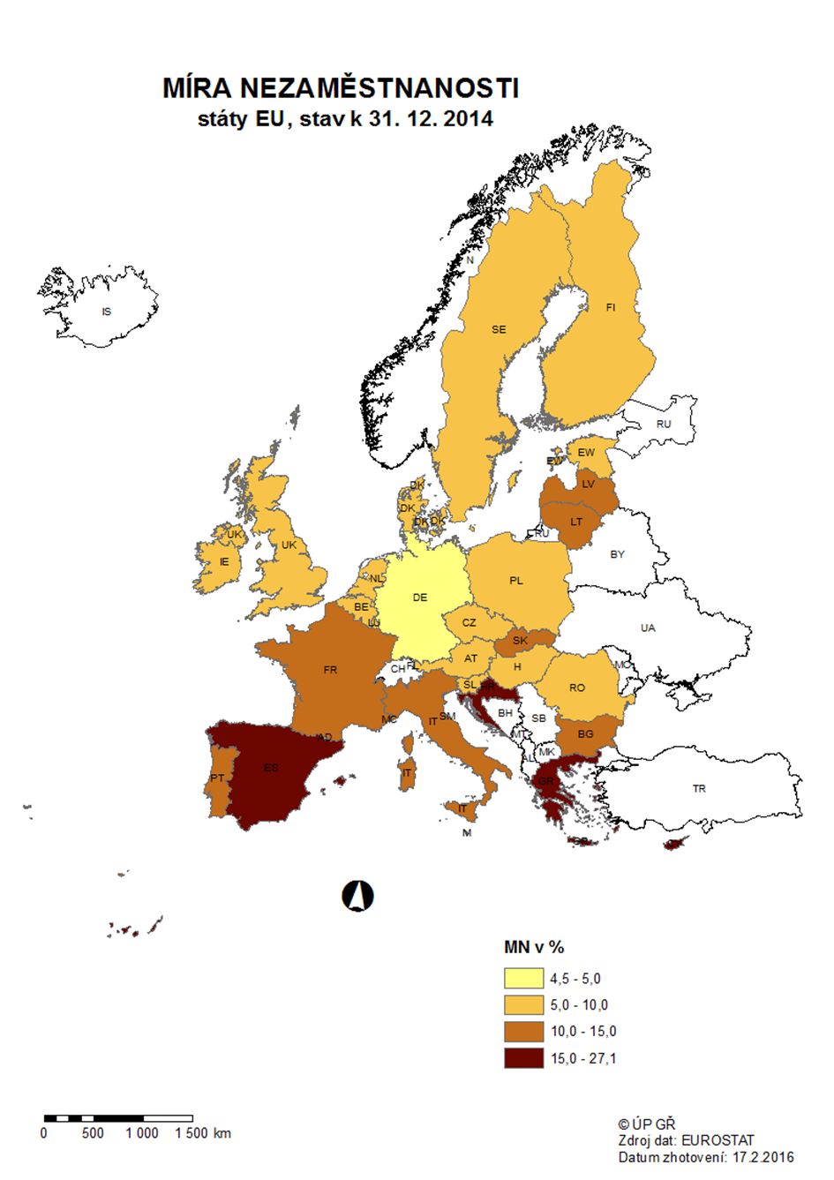

mapa 1215
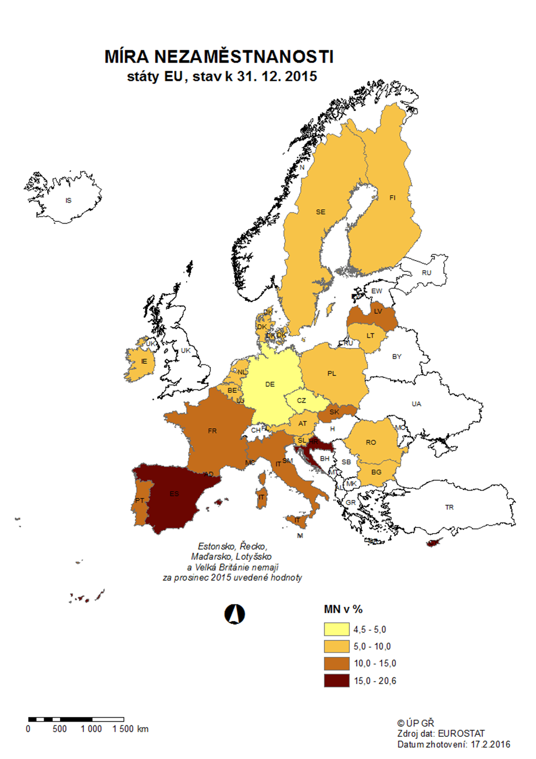

p3d
Mezinárodní srovnání ČR a EU28 (roční průměry)

Míra nezaměstnanosti v %
 | Czech Republic | European Union (28 countries)
2006 | 7.1 | 8.2
2007 | 5.3 | 7.2
2008 | 4.4 | 7
2009 | 6.7 | 9
2010 | 7.3 | 9.6
2011 | 6.7 | 9.7
2012 | 7 | 10.5
2013 | 7 | 10.9
2014 | 6.1 | 10.2
2015 | 5.1 | 9.4
Míra nezaměstnanosti mladých do 25 let v %
 | Czech Republic | European Union (28 countries)
2006 | 17.5 | 17.7
2007 | 10.7 | 15.9
2008 | 9.9 | 15.9
2009 | 16.6 | 20.3
2010 | 18.3 | 21.4
2011 | 18.1 | 21.7
2012 | 19.5 | 23.3
2013 | 18.9 | 23.7
2014 | 15.9 | 22.2
2015 | 12.6 | 20.4

Míra dlouhodobé nezaměstnanosti v %
 | Czech Republic | European Union (28 countries)
2006 | 3.9 | 3.7
2007 | 2.8 | 3.1
2008 | 2.2 | 2.6
2009 | 2 | 3
2010 | 3 | 3.8
2011 | 2.7 | 4.1
2012 | 3 | 4.7
2013 | 3 | 5.1
2014 | 2.7 | 5.1
Míra nezaměstnanosti osob s nízkou kvalifikací v %
 | Czech Republic | European Union (28 countries)
2006 | 24.5 | 11.4
2007 | 20.1 | 10.6
2008 | 19.1 | 11.2
2009 | 24.1 | 14.4
2010 | 25 | 15.6
2011 | 24.3 | 16.2
2012 | 28.5 | 18.2
2013 | 25.6 | 19.2
2014 | 22.1 | 18.5

Zdroj: EUROSTAT

p3f
Hlášená hromadná propouštění v letech 2013-2015
Počet zaměstnavatelů, kteří nahlásili ve sledovaném období hromadné propouštění
leden 2013 | 28
únor | 44
březen | 43
duben | 28
květen | 47
červen | 23
červenec | 15
srpen | 21
září | 30
říjen | 28
listopad | 18
prosinec | 15
leden 2014 | 17
únor | 13
březen | 24
duben | 24
květen | 9
červen | 13
červenec | 9
srpen | 16
září | 20
říjen | 8
listopad | 28
prosinec | 26
42005 | 11
únor | 6
březen | 14
duben | 14
květen | 8
červen | 9
červenec | 5
srpen | 5
září | 11
říjen | 15
listopad | 20
prosinec | 8

Počet zaměstnanců, jichž se tato propouštění týkala
leden 2013 | 1677
únor | 1160
březen | 1939
duben | 993
květen | 1470
červen | 1534
červenec | 2014
srpen | 1003
září | 1713
říjen | 1873
listopad | 1212
prosinec | 901
leden 2014 | 1653
únor | 593
březen | 772
duben | 1146
květen | 511
červen | 444
červenec | 458
srpen | 834
září | 813
říjen | 602
listopad | 1251
prosinec | 877
42005 | 296
únor | 542
březen | 407
duben | 660
květen | 261
červen | 522
červenec | 266
srpen | 212
září | 527
říjen | 380
listopad | 407
prosinec | 229

p6b
...
vytvořená místa |  | umístění uchazeči |  | umístění uchazeči |  | vytvořená místa |  | umístění uchazeči |  | umístění uchazeči |  | zaměstnanci, SVČ |  | vymezená místa |  | zaměstnanci |  | osoby SVČ
804 | 387 | 716 | 402 | 3,279 | 1,604 | 2,281 | 475 | 1,708 | 737 | 49 | 15 | 208 | 102 | 37,957 | 20,710 | 1 | 1 | 173 | 173
786 | 515 | 673 | 487 | 3,365 | 1,797 | 2,312 | 530 | 1,703 | 821 | 51 | 17 | 207 | 103 | 37,966 | 21,647 | 1 | 1 | 171 | 190
907 | 800 | 790 | 739 | 3,283 | 2,023 | 2,324 | 591 | 1,673 | 904 | 49 | 18 | 206 | 105 | 38,031 | 22,269 | 1 | 1 | 145 | 204
1,307 | 1,335 | 1,230 | 1,305 | 3,263 | 2,267 | 2,324 | 633 | 1,702 | 1,073 | 47 | 19 | 201 | 107 | 38,516 | 23,263 | 0 | 1 | 147 | 233
1,576 | 1,719 | 1,450 | 1,640 | 3,299 | 2,502 | 2,413 | 761 | 1,729 | 1,151 | 48 | 22 | 201 | 108 | 38,894 | 23,989 | 0 | 1 | 139 | 255
1,511 | 1,803 | 1,441 | 1,760 | 3,212 | 2,643 | 2,444 | 848 | 1,729 | 1,232 | 49 | 23 | 204 | 115 | 38,746 | 24,465 | 0 | 1 | 124 | 273

Počet osob podpořených v rámci APZ v roce 2015
VPP | 940
SÚPM zřízená | 67
SÚPM vyhrazená | 1,760
SÚPM - SVČ | 2,643
CHPM zřízená | 1,232
CHPM - SVČ | 23
Příspěvek na provoz CHPM a CHPM SVČ | 115
CHPM vymezená + SVČ | 24,465
Příspěvek na zapracování | 1
Překlenovací příspěvek | 273
Projekty ESF - OP LZZ - VPP | 34,229
Projekty ESF - OP LZZ - SÚPM | 45,691
Projekty ESF - OP LZZ - Cílené programy | 61
Odborná praxe do 30ti let | 2,392
Rekvalifikace | 20,437
Zvolená rekvalifikace | 17,641
Poradenství | 171
Rekvalifikace 3) |  | Zvolená rekvalifikace 3) |  | Poradenství

uchazeči |  | uchazeči |  | uchazeči
stav | celkem | stav | celkem | stav | celkem
na konci | od poč. | na konci | od poč. | na konci | od poč.
sled.měs. | roku | sled.měs. | roku | sled.měs. | roku
1,708 | 1,578 | 9,624 | 1,480 | 0 | 0
2,483 | 3,763 | 10,315 | 3,405 | 0 | 0
2,857 | 6,512 | 10,476 | 5,609 | 0 | 0
2,676 | 8,797 | 10,152 | 7,506 | 19 | 29
2,334 | 10,614 | 9,944 | 8,984 | 11 | 80
2,007 | 12,242 | 9,273 | 10,154 | 9 | 106
738 | 13,121 | 8,321 | 11,614 | 0 | 130
1,099 | 14,198 | 8,190 | 12,750 | 0 | 130
2,141 | 16,570 | 8,813 | 14,414 | 11 | 171
1,572 | 18,469 | 8,952 | 15,916 | 0 | 171
1,672 | 20,024 | 1,996 | 17,122 | 0 | 171
622 | 20,437 | 1,095 | 17,641 | 0 | 171
...

